М-10-1, А-10-3
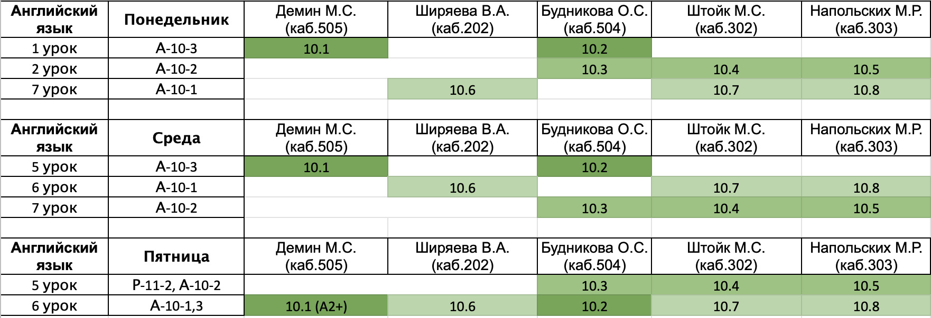
Понедельник
 | Предмет | Группа | Учитель | Кабинет | Гусаров Михаил Иванович
1 | Английский | А-10-3 | см.таблицу после субботы |  | Кибко Александр Максимович
2 | ОБЖ | А-10-3 | Кручинина | 404 | Слабнова Анна Анатольевна
3 | Геометрия | И-10-1 | Рязанский | 406
4 | Геометрия | И-10-1 | Рязанский | 406
5 | алгебра | И-10-1 | Козодой | 403
6 | алгебра | И-10-1 | Козодой | 403
7 | Английский | А-10-1 | см.таблицу после субботы
8
9

Среда
 | Предмет | Группа | Учитель | Кабинет
1 | алгебра | И-10-1 | Козодой/Щербина | 403/201
2 | алгебра | И-10-1 | Козодой/Щербина | 403/201
3 | Информатика | И-10-1 | Афонин/Якименко | 502/402
4 | Информатика | И-10-1 | Афонин/Якименко | 502/402
5 | Английский | А-10-3 | см.таблицу после субботы
6 | физ-ра |  |  | спорт.зал
7 | русский | А-10-3 | Перхулова | 305
8 | физика | И-10-1 | Щербина | 308
9 | физика | И-10-1 | Щербина | 308

Четверг
 | Предмет | Группа | Учитель | Кабинет
1 | физика | И-10-1 | Щербина | 308
2 | физика | И-10-1 | Щербина | 308
3 | Информатика | И-10-1 | Афонин/Якименко | 502/401
4 | Информатика | И-10-1 | Афонин/Якименко | 502/401
5 | Лит-ра | И-10-1 | Зенкина | 204
6 | Лит-ра | И-10-1 | Зенкина | 204
7 | алгебра | И-10-1 | Козодой | 201
8 | алгебра | И-10-1 | Козодой | 201
9 | География | И-10-1 |  | 305

Пятница
 | Предмет | Группа | Учитель | Кабинет
1 | История | И-10-1 | Мусихин | 203
2 | История | И-10-1 | Мусихин | 203
3 | Геометрия | И-10-1 | Рязанский | 406
4 | Геометрия | И-10-1 | Рязанский | 406
5 | ОКНО
6 | Английский | А-10-1,3 | см.таблицу после субботы
7 | физ-ра |  |  | спорт.зал
8
9

Суббота
 | Предмет | Группа | Учитель | Кабинет
1 | география | И-10-1 |  | 305
2 | химия | И-10-1 | Поболелова | 208
3 | физика | И-10-1 | Щербина | 308
4 | физика | И-10-1 | Щербина | 308
5 | обществознание | И-10-1 | Казаков | 307
6 | МХК | И-10-1 | Хамидова | 405
7 | ОКНО
8 | Биология | А-10-3 | Смолянова | 407
9

